스토리보드
홈 | 해커톤 찾기 |  | 해커톤 정보 | 참가중인 해커톤 |  |  |  |  | 마이페이지 |  |  |  |  | 설정
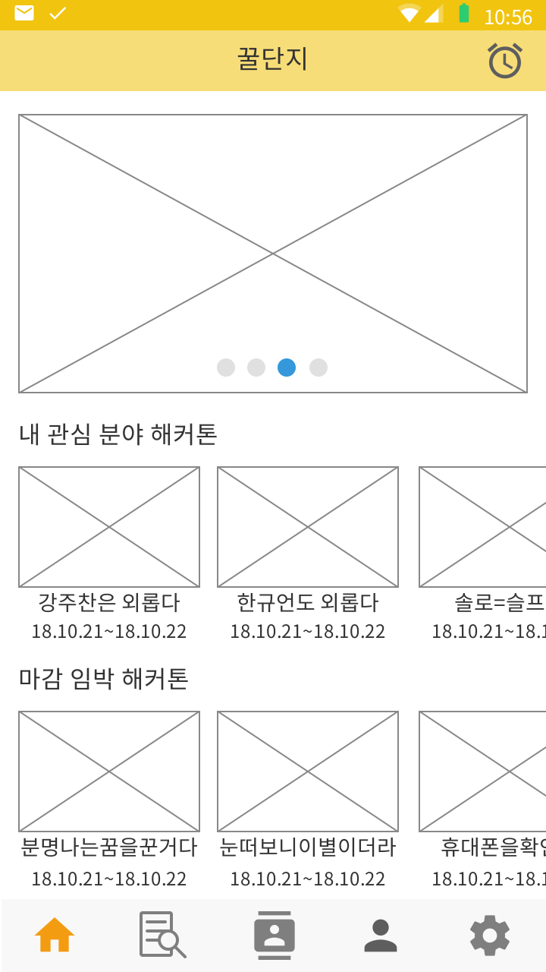 | 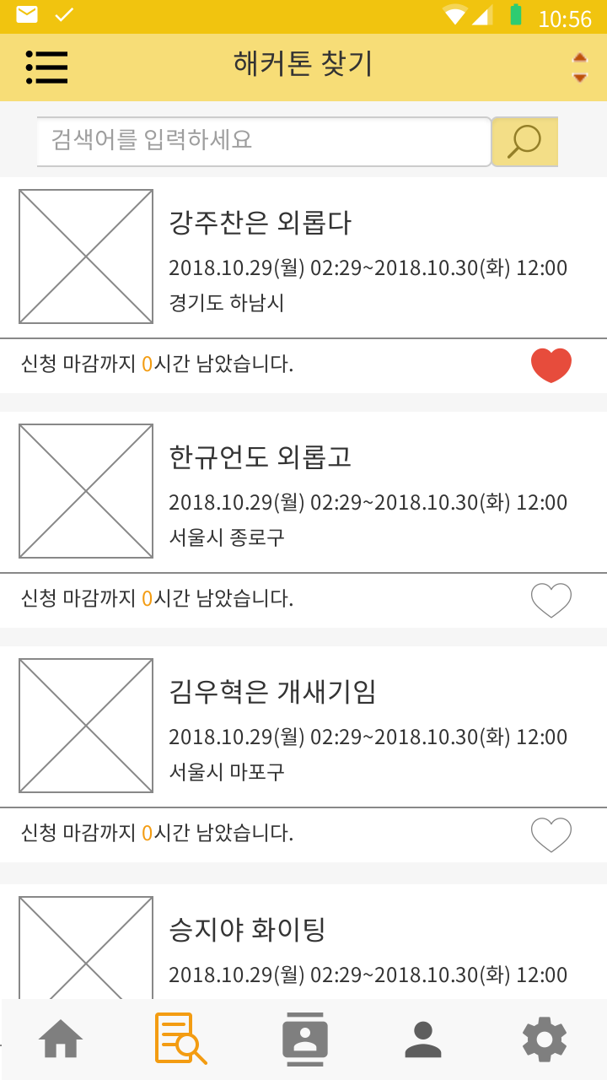 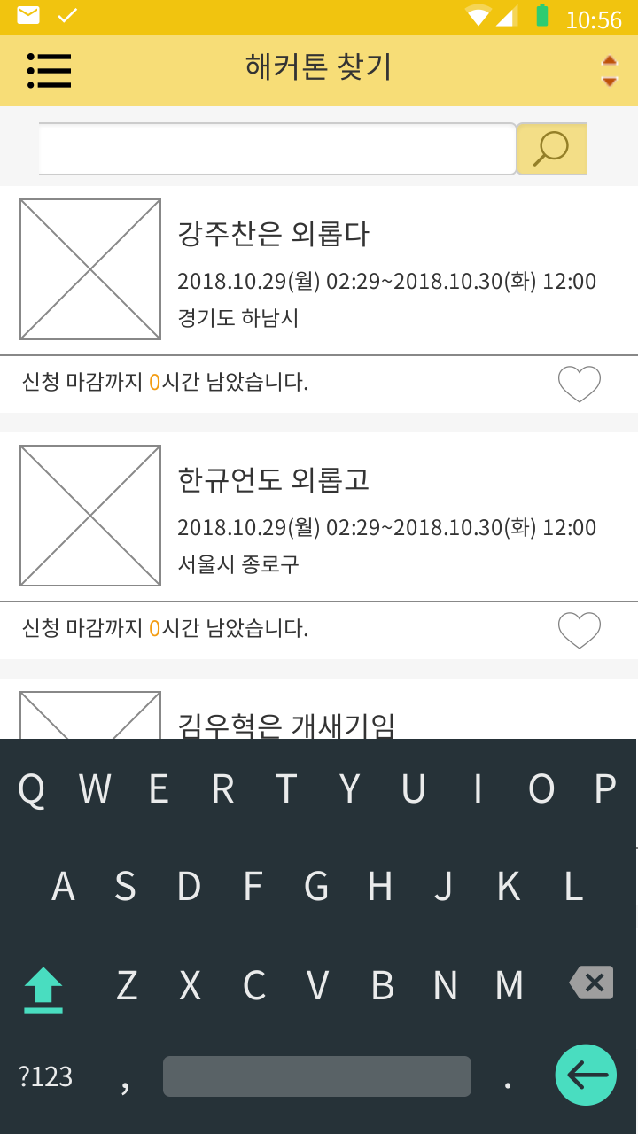 |  | 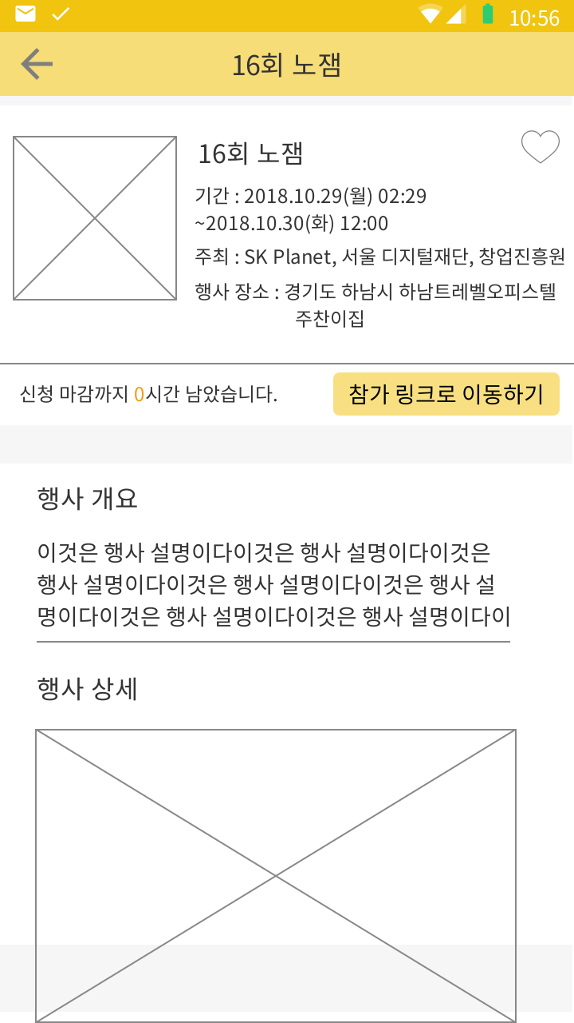 | 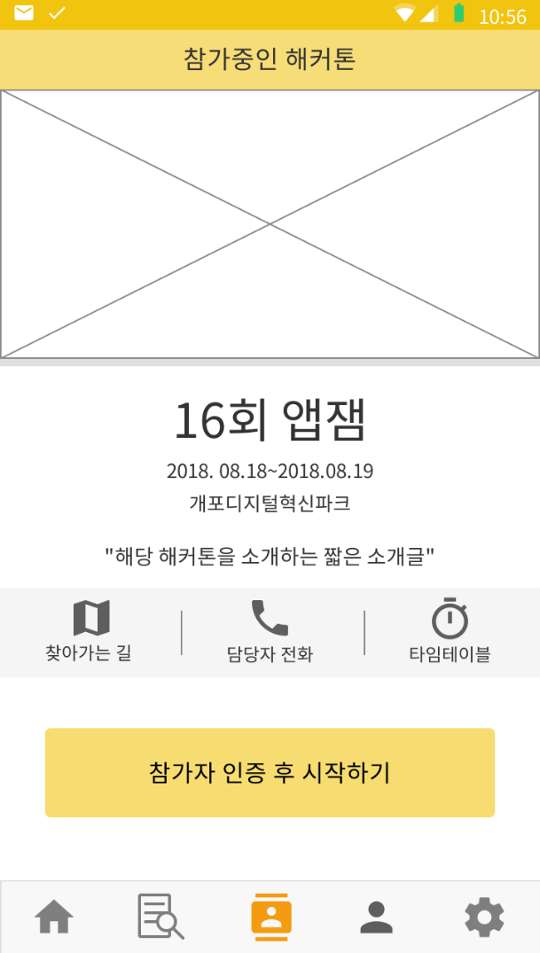 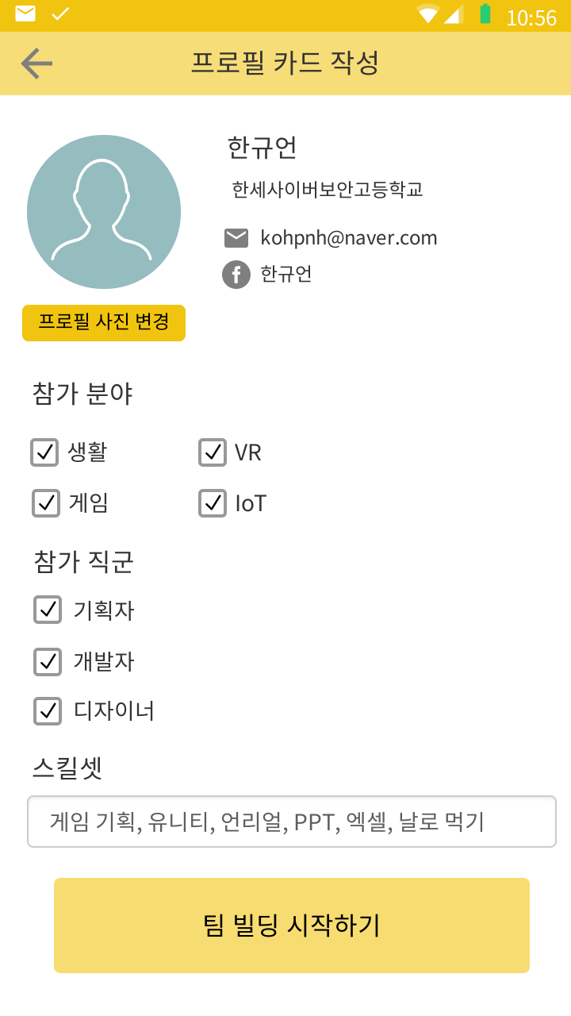 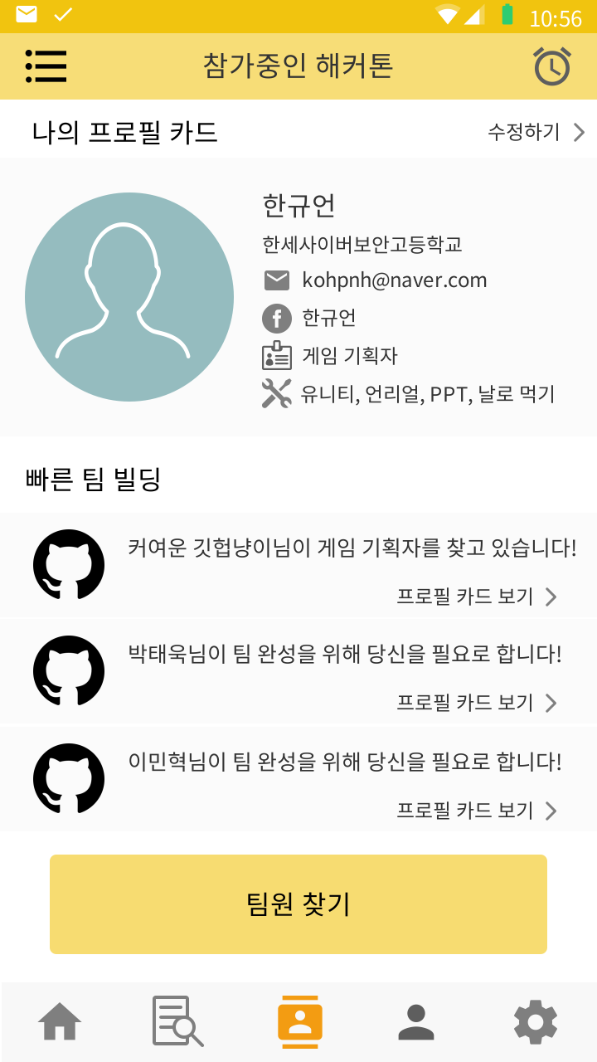 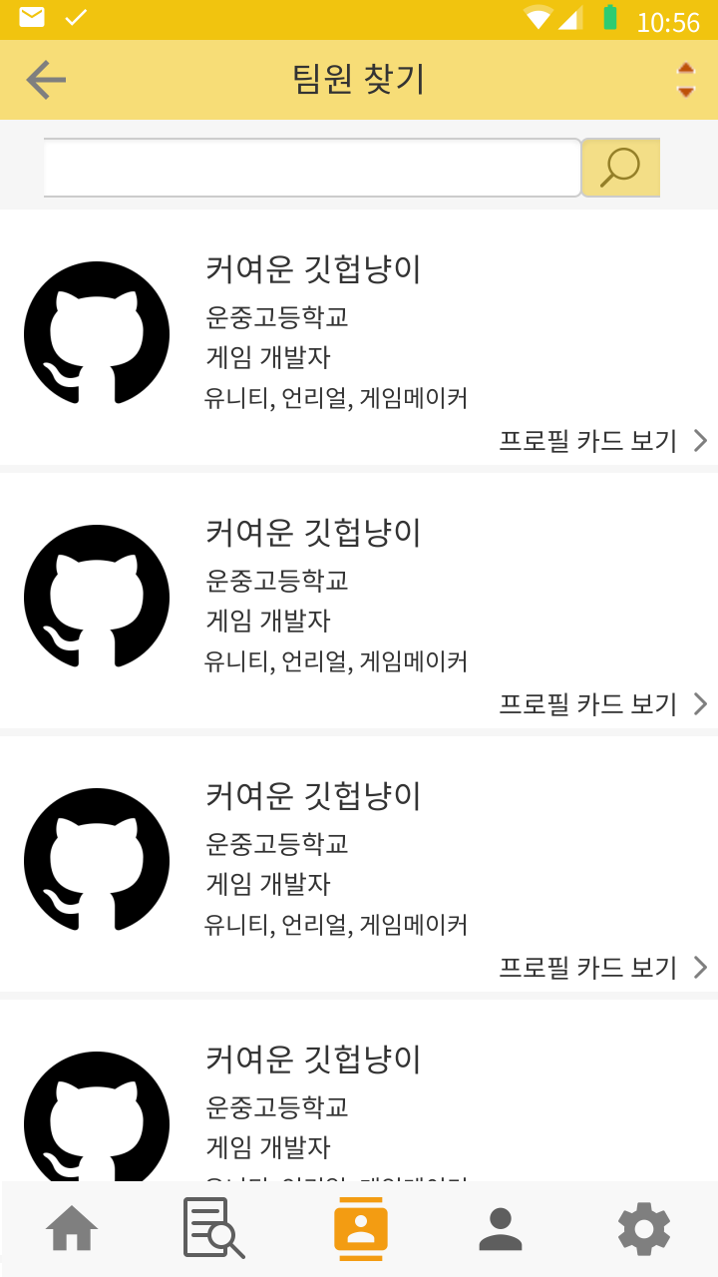 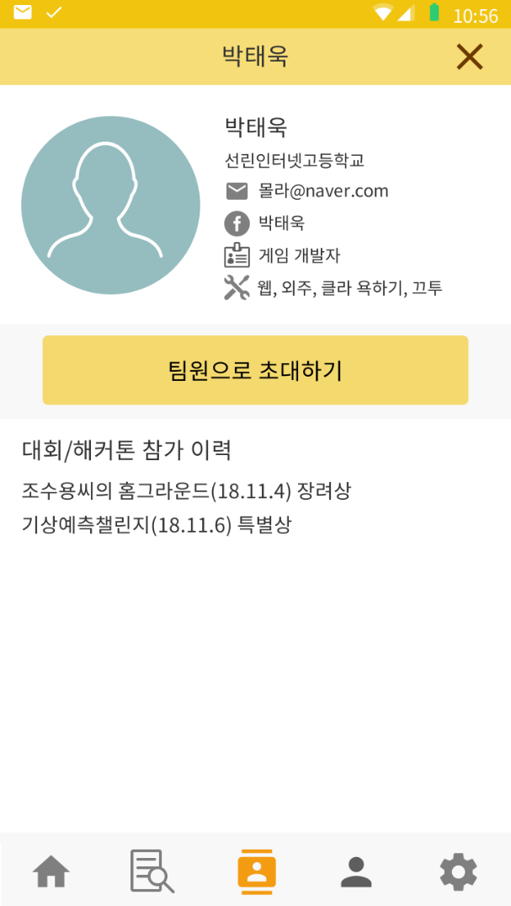 |  |  |  |  | 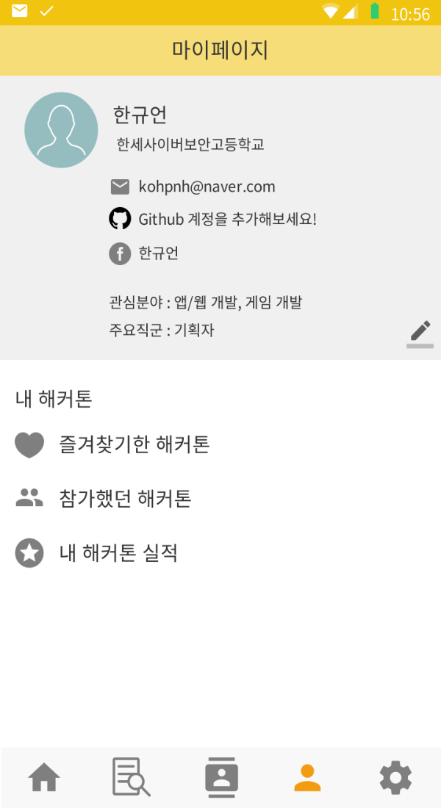 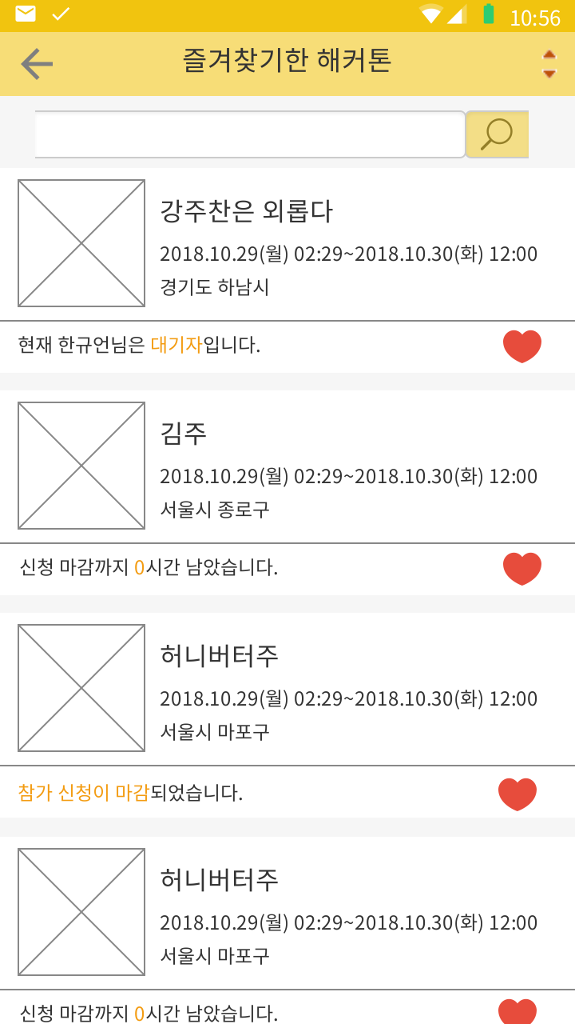 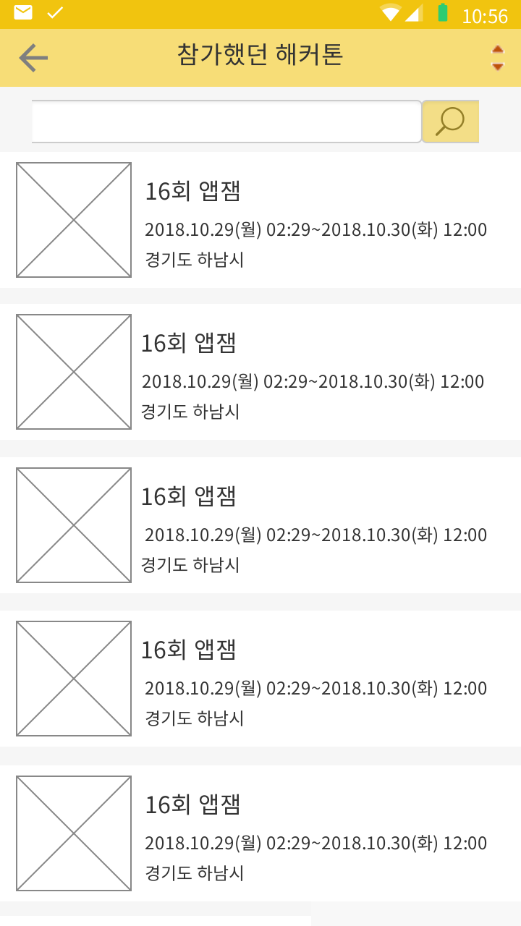 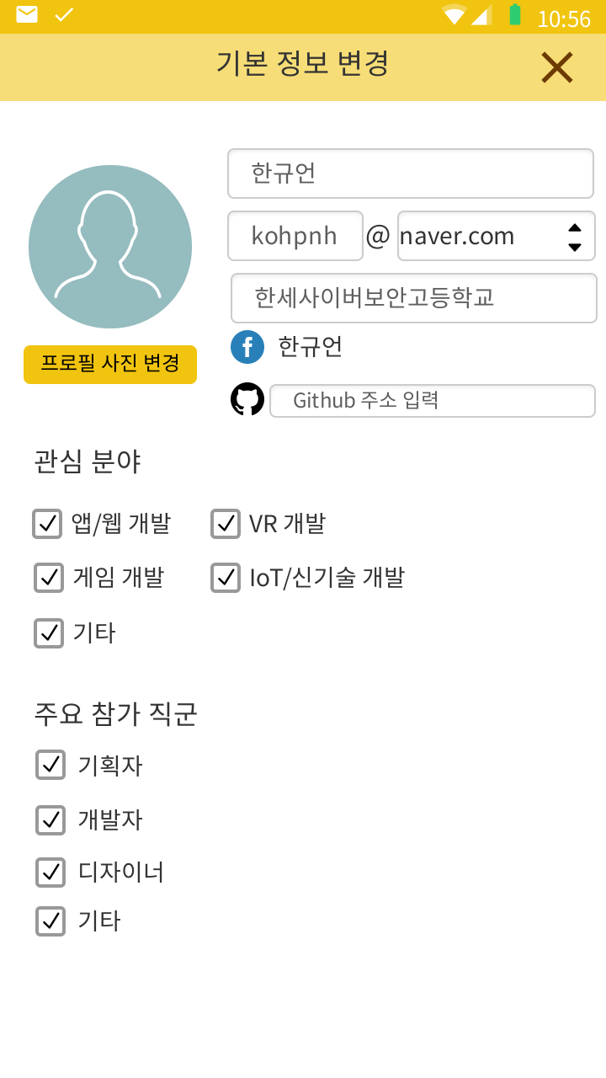 |  |  |  | 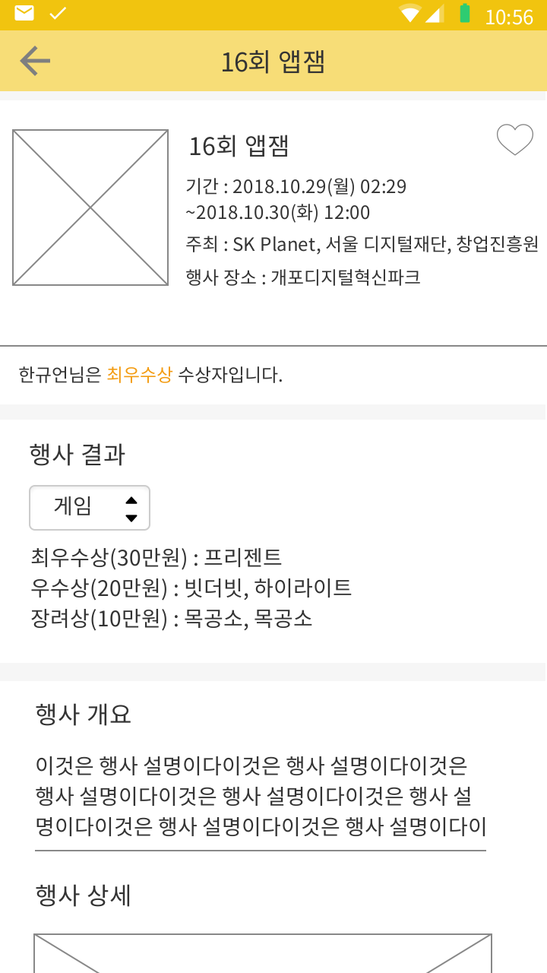
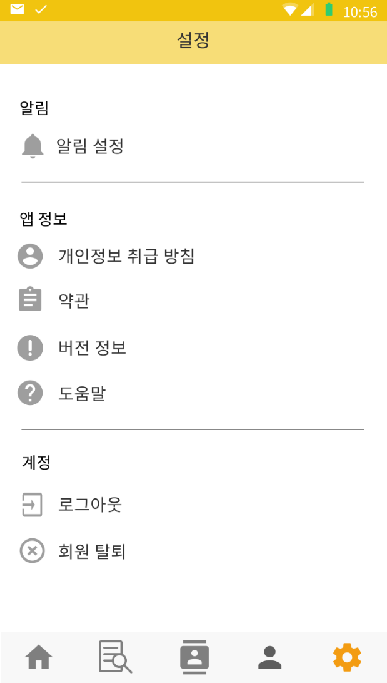
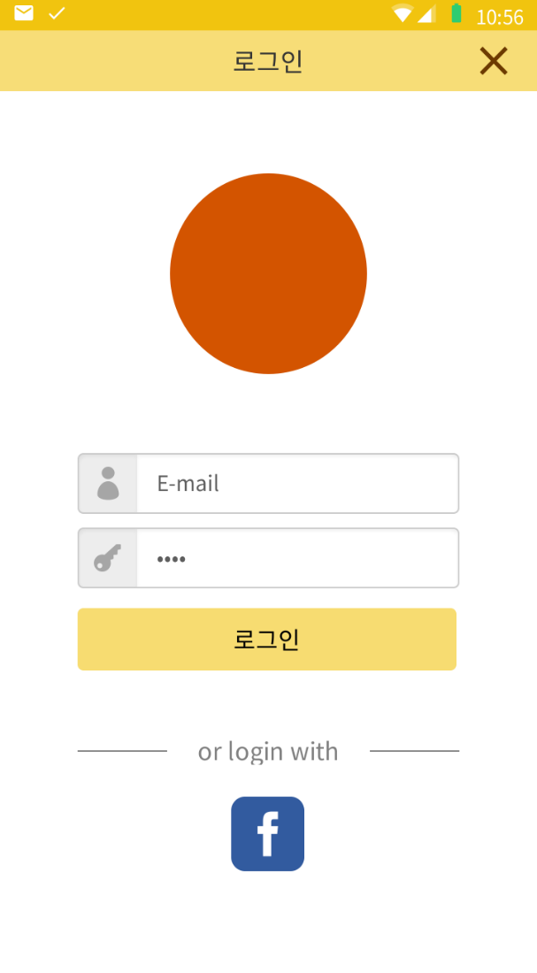
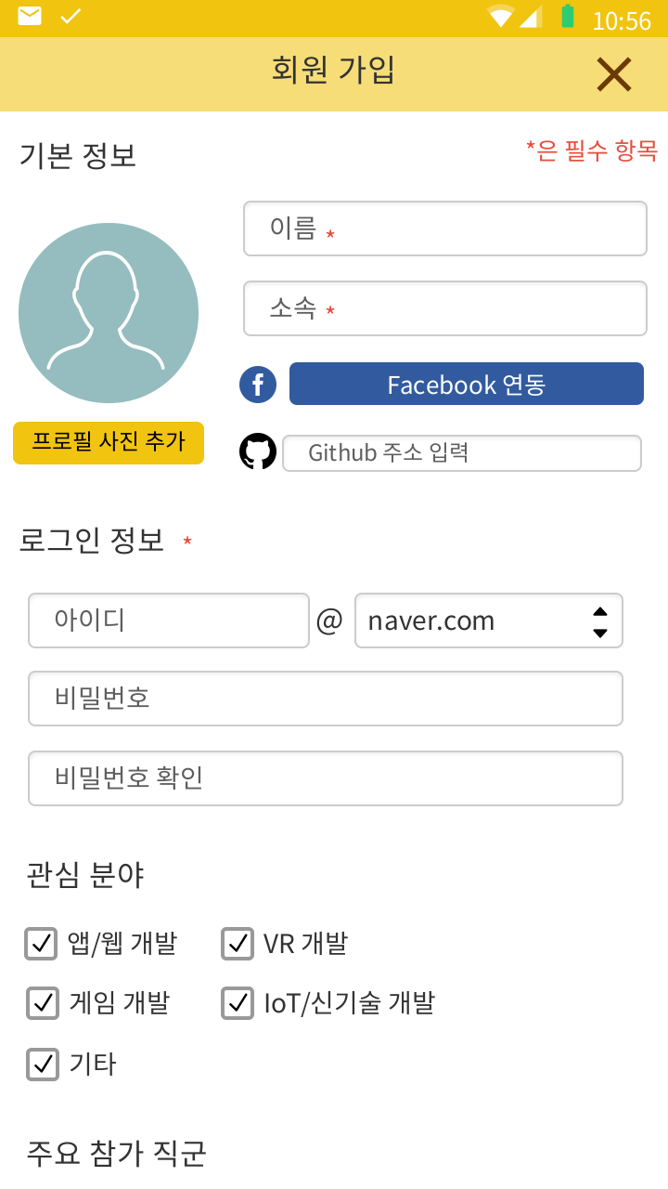

홈 화면 | 해커톤 찾기 | 검색 활성화 | 해커톤 정보 | 참가중인 해커톤(참가 미인증 상태) | 프로필 카드 작성 화면 | 참가중인 해커톤(참가 인증 상태) | 팀원 찾기 | 참가자 프로필 카드 열람 화면 | 마이 페이지 | 기본 정보 변경 화면 | 즐겨찾기한 해커톤 화면 | 참가했던 해커톤 화면 | 참가했던 해커톤 정보 화면 | 설정 화면 | 로그인 화면 | 회원 가입
상단바에 앱 이름 표시 상단바에 알림 확인 버튼 배치 화면 상단에 메인 해커톤(가장 인기있는 해커톤)을 일정 시간마다 옆으로 스크롤되는 형식으로 표시 관심분야, 마감임박 해커톤을 옆으로 스와이프하여 확인하고, 항목을 터치하여 해당 해커톤 정보 확인 가능 | 상단바 좌측에 카테고리 설정을 할 수 있는 버튼 배치 상단바 우측에서 정렬 기준 설정 가능(인기 순위 순, 최근 등록 순, 마감 임박 순) 해커톤 검색바에서 해커톤 검색 가능 카테고리 설정과 검색 결과에 맞는 해커톤들을 리스트뷰로 보여줌 항목에는 해커톤 이름, 날짜, 장소, 신청 마감까지 남은 시간, 즐겨찾기 버튼이 있음 항목 터치 시 해당 해커톤 정보 화면으로 이동하며, 즐겨찾기를 누르면 즐겨찾기에 추가됨 |  | 상단바 좌측에 이전 화면으로 돌아가는 버튼 배치 화면 상단에 해커톤 이름, 날짜, 주최, 장소, 신청 마감까지 남은 시간, 참가 링크로 이동 버튼 배치 참가 링크로 이동하기 터치 시 참가 링크로 이동 화면을 아래로 스크롤하여 행사 개요, 행사 상세, 행사 장소, 부가 공지 등 확인 가능 | 화면 상단에 해당 해커톤의 메인 배너 배치 아래에 해커톤 이름, 날짜, 장소, 짧은 소개글 배치 찾아가는 길 버튼을 터치해 지도 확인, 담당자 전화 버튼을 터치해 담당자에게 전화, 타임테이블 버튼을 터치해 타임 테이블 확인 가능 참가자 인증 후 시작하기 터치 시 해당 해커톤의 인증ID를 요구하는 팝업 표시. ID가 맞을 시 프로필 카드 작성으로 이동 | 상단바 좌측에 이전 화면으로 돌아가는 버튼 배치 계정의 기본 정보를 불러와 표시(이름, 소속, 이메일, 페이스북, 깃허브 주소) 해당 해커톤에서 참가하는 분야와 직군을 체크하고, 스킬셋을 입력받음 팀 빌딩 시작하기를 눌러 참가중인 해커톤(참가 인증O)로 이동 | 상단바 좌측에 팀원 검색 카테고리 설정, 우측에 팀원 알림 버튼 배치 자신의 프로필카드를 확인하고, 수정할 수 있음 빠른 팀 빌딩에서 빠르게 팀원 또는 팀을 찾을 수 있음 팀원 찾기 버튼을 터치하여 팀원 찾기 화면으로 이동 | 상단바 좌측에 이전 화면으로 돌아가는 버튼 배치 상단바 우측에서 표시 기준 설정 가능(기획자, 개발자, 디자이너) 팀원 검색 기능 배치 아래에 검색 결과, 카테고리에 맞는 참가자들을 리스트로 표시, 항목 터치 시 참가자 프로필 카드 열람 가능 | (왼쪽에서 슥-하면서 등장) 선택한 참가자의 프로필 카드와 실적 확인 팀원으로 초대하기 버튼 터치 시 상대에게 초대 알림을 전송 이 위치에 배치되는 다른 버튼은 Oven 참조 | 화면 상단에 자신의 기본 정보 배치 수정 버튼을 터치하여 수정 가능 즐겨찾기한 해커톤 - 터치 시 해당 화면으로 이동 참가했던 해커톤 - 터치 시 해당 화면으로 이동 내 해커톤 실적 - 터치 시 해당 화면으로 이동 | 자신의 기본 정보를 변경하는 화면 이름, 이메일, 소속, 페이스북 계정, 깃허브 주소 입력받을 수 있음 관심 분야와 주요 참가 직군을 체크 가능 | 상단바 좌측에 이전 화면으로 이동할 수 있는 버튼 배치 즐겨찾기한 해커톤들을 리스트뷰로 보여줌 해당 항목 터치 시 해당 해커톤 정보 화면으로 이동 이 외에는 해커톤 찾기 화면과 같음 | 참가했던 해커톤들을 보여주는 화면 상단바 좌측에 이전 화면으로 이동할 수 있는 버튼 배치 정렬 기준 변경 가능- 최근 개최 순, 예전 개최 순, 참가자 수 순 항목 터치 시 해당 해커톤 정보 화면으로 이동 | 상단바 좌측에 이전 화면으로 돌아가는 버튼 배치 화면 상단에 해커톤 이름, 날짜, 주최, 장소 배치 해당 해커톤 결과 보여줌 (분야별로 볼 수 있음) 화면을 아래로 스크롤하여 행사 개요, 행사 상세, 행사 장소, 부가 공지 등 확인 가능 | 써져있는 대로 이동함 | 앱 로고 배치 이메일과 패스워드 입력받음 로그인 버튼 터치하여 로그인 페이스북 로그인 버튼 터치하여 페이스북 로그인 | 이름, 소속, 이메일, 비밀번호 입력받음(필수) 원한다면 페이스북 연동과 깃허브 주소 입력 가능 (페이스북 로그인했을 시 기본 연동) 관심 분야와 주요 참가 직군 입력 후 아래의 회원가입 버튼을 터치하여 회원가입

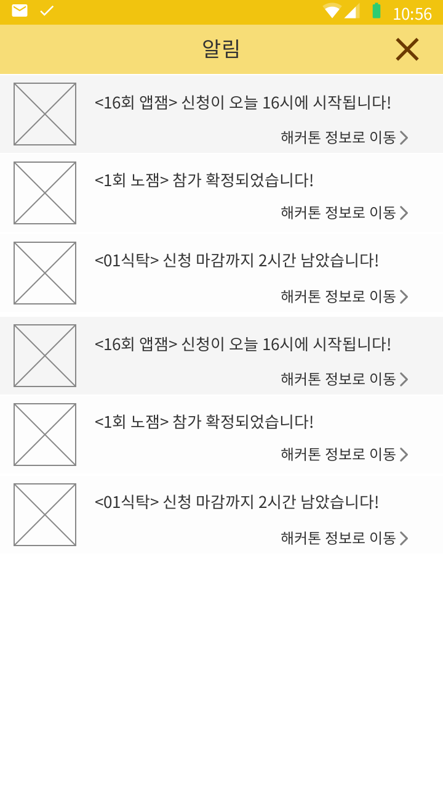 | 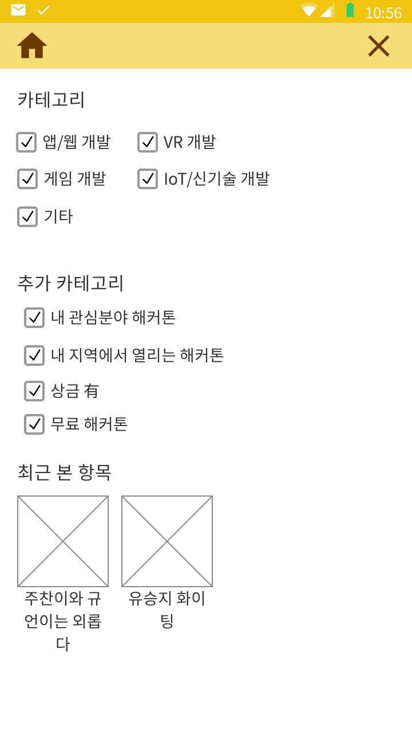 |  |  |  |  |  | 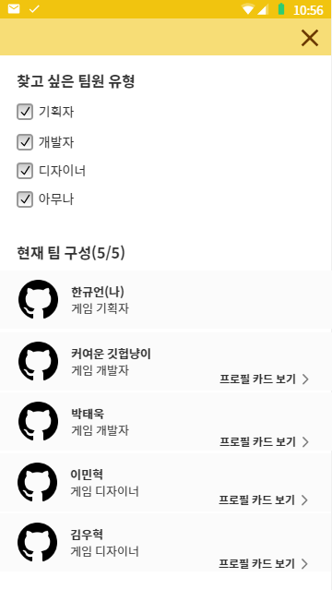

알림 화면 | 카테고리 설정 활성화 |  |  |  |  | 참가중인 해커톤 알림 화면 | 팀원 카테고리 설정
(왼쪽에서 슥-하면서 등장함) 즐겨찾기한 해커톤, 관심 분야 해커톤을 중심으로 알림이 옴. 항목 터치 시 해당 해커톤 정보로 이동. 확인하지 않은 알림은 약간 어둡게 보임 | (왼쪽에서 슥-하면서 등장함) 찾아보고 싶은 카테고리만 선택해서 해커톤을 찾아볼 수 있음 기본 설정은 전체 선택이며, 중복 체크 가능 하단에는 최근 본 항목이 표시됨 |  |  |  |  | 타 참가자의 초대 알림, 또는 팀 참가 요청 알림이 옴 해당 항목을 터치하여 해당 참가자의 프로필 카드 확인 확인하지 않은 항목은 어둡게 표시 | 팀원 찾기에서 찾고 싶은 팀원 유형을 선택. 하단에서 현재 팀 구성을 확인 가능

